PopulationData - Copy
Time | Population
1 | 100
2 | 100
3 | 100
4 | 100
5 | 100
6 | 124
7 | 146
8 | 164
9 | 190
10 | 202
11 | 212
12 | 156
13 | 177
14 | 186
15 | 207
16 | 199
17 | 183
18 | 179
19 | 177
20 | 179
21 | 178
22 | 176
23 | 173
24 | 169
25 | 165
26 | 160
27 | 152
28 | 155
29 | 146
30 | 163

PopulationData - Copy (2)
Time | Population
1 | 100
2 | 100
3 | 100
4 | 100
5 | 100
6 | 124
7 | 146
8 | 164
9 | 190
10 | 202
11 | 212
12 | 156
13 | 177
14 | 186
15 | 207
16 | 199
17 | 183
18 | 179
19 | 177
20 | 179
21 | 178
22 | 176
23 | 173
24 | 169
25 | 165
26 | 160
27 | 152
28 | 155
29 | 146
30 | 163
31 | 147
32 | 134
33 | 133
34 | 147
35 | 152
36 | 160
37 | 143
38 | 159

FoodPopulationData - Copy
Time | Population
1 | 404
2 | 404
3 | 408
4 | 408
5 | 412
6 | 406
7 | 405
8 | 404
9 | 406
10 | 396
11 | 386
12 | 376
13 | 372
14 | 365
15 | 361
16 | 356
17 | 354
18 | 352
19 | 354
20 | 350
21 | 345
22 | 342
23 | 343
24 | 341
25 | 340
26 | 337
27 | 339
28 | 337
29 | 337
30 | 335
31 | 336
32 | 336
33 | 339
34 | 338
35 | 341
36 | 341
37 | 342
38 | 341

PopulationData - Copy (3)
Time | Population
1 | 100
2 | 100
3 | 100
4 | 100
5 | 100
6 | 124
7 | 146
8 | 164
9 | 190
10 | 202
11 | 212
12 | 156
13 | 177
14 | 186
15 | 207
16 | 199
17 | 183
18 | 179
19 | 177
20 | 179
21 | 178
22 | 176
23 | 173
24 | 169
25 | 165
26 | 160
27 | 152
28 | 155
29 | 146
30 | 163
31 | 147
32 | 134
33 | 133
34 | 147
35 | 152
36 | 160
37 | 143
38 | 159
39 | 175
40 | 170
41 | 188
42 | 203
43 | 211
44 | 227
45 | 250
46 | 281
47 | 300
48 | 315
49 | 318
50 | 361
51 | 388
52 | 416
53 | 452
54 | 492

FoodPopulationData - Copy (3)
Time | Population
1 | 404
2 | 404
3 | 408
4 | 408
5 | 412
6 | 406
7 | 405
8 | 404
9 | 406
10 | 396
11 | 386
12 | 376
13 | 372
14 | 365
15 | 361
16 | 356
17 | 354
18 | 352
19 | 354
20 | 350
21 | 345
22 | 342
23 | 343
24 | 341
25 | 340
26 | 337
27 | 339
28 | 337
29 | 337
30 | 335
31 | 336
32 | 336
33 | 339
34 | 338
35 | 341
36 | 341
37 | 342
38 | 341
39 | 345
40 | 345
41 | 348
42 | 348
43 | 351
44 | 350
45 | 354
46 | 353
47 | 354
48 | 353
49 | 357
50 | 357
51 | 361
52 | 359
53 | 359
54 | 357

PopulationData - Copy (4)
Time | Population
1 | 100
2 | 100
3 | 100
4 | 100
5 | 100
6 | 124
7 | 146
8 | 164
9 | 190
10 | 202
11 | 212
12 | 156
13 | 177
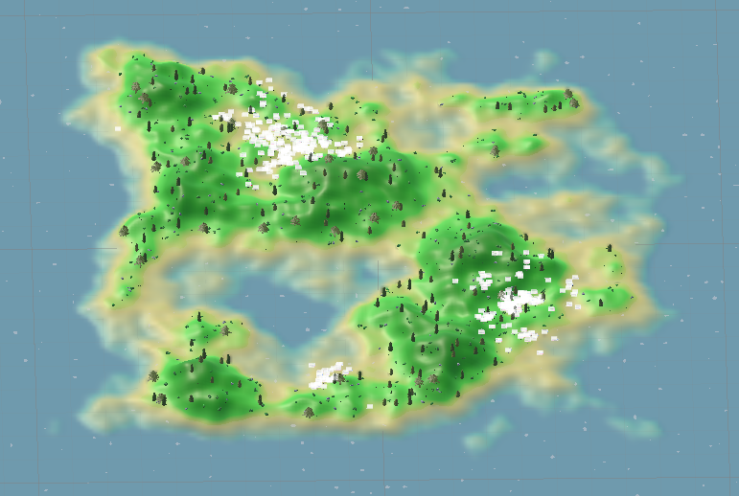
14 | 186
15 | 207
16 | 199
17 | 183
18 | 179
19 | 177
20 | 179
21 | 178
22 | 176
23 | 173
24 | 169
25 | 165
26 | 160
27 | 152
28 | 155
29 | 146
30 | 163
31 | 147
32 | 134
33 | 133
34 | 147
35 | 152
36 | 160
37 | 143
38 | 159
39 | 175
40 | 170
41 | 188
42 | 203
43 | 211
44 | 227
45 | 250
46 | 281
47 | 300
48 | 315
49 | 318
50 | 361
51 | 388
52 | 416
53 | 452
54 | 492
55 | 551
56 | 598
57 | 647
58 | 720
59 | 753
60 | 807
61 | 880
62 | 1002
63 | 1128
64 | 1202
65 | 1315

